基本情報入力
以下のボタンから各シート
に移動できます。
郵送用提出様式(封筒貼付用様式)
免税事業者届出書
管理技術者等通知書
業務工程表
着手届
建退共・法定外労災関係
管理技術者等変更通知書
業務完了通知書
委託前払金申請書
請求書
契約保証金還付請求書
基本情報入力
返信用様式(返信用封筒貼付用様式)
【基本情報入力】黄色で着色されたセルに入力してください。 |  |  |  | 入札情報公開サービス（PPI)

◆着色セルに入力された内容が、各様式の該当箇所に自動で反映されますので正確に入力願います。 |  |  |  | 入力例
業務名 |  |  |  | ○○業務委託
履行場所 |  |  |  | 熊本市○○区○○
発注者 |  |  |  | 熊本市長
当初契約日 |  |  |  | 2024-10-23
契約金額 |  |  |  | ¥5,000,000-
受注形態 |  |  |  | 単独
共同企業体名 |  |  |  | ○○○○・△△△共同企業体
事業者 情 報 | 郵便番号 | 〒 | －
 | 住所 |  |  | 熊本市中央区手取本町１－１
 | 商号又は 名称 |  |  | 株式会社 熊本設計
 | 代表者 職・氏名 |  |  | 代表取締役 熊本 太郎

郵送提出用様式
以下のボタンから各シート
に移動できます。
郵送用提出様式(封筒貼付用様式)
免税事業者届出書
管理技術者等通知書
業務工程表
着手届
建退共・法定外労災関係
管理技術者等変更通知書
業務完了通知書
委託前払金申請書
請求書
契約保証金還付請求書
基本情報入力
返信用様式(返信用封筒貼付用様式)
【郵送提出用様式】
下の様式を切り取り、差出人の商号・名称等を記入のうえ、
「角形２号封筒」の「宛名面」に貼り付けてください。
「一般書留」、「簡易書留」欄は、該当しない方を塗りつぶすなどしてご利用ください。
宛 名 面
切り取り線
一般書留
簡易書留

※レターパック不可
〒８６０－８６０１
熊本市中央区手取本町１番１号
熊本市総務局契約監理部工事契約課
契約書等契約関係書類受付担当 宛

契約書等契約関係書類在中

案件名

（住所又は所在地）
〒

（TEL | - | - | ）

（業者名）

返信用様式
以下のボタンから各シート
に移動できます。
郵送用提出様式(封筒貼付用様式)
免税事業者届出書
管理技術者等通知書
業務工程表
着手届
建退共・法定外労災関係
管理技術者等変更通知書
業務完了通知書
委託前払金申請書
請求書
契約保証金還付請求書
基本情報入力
返信用様式(返信用封筒貼付用様式)
【返信用様式】
下の様式を切り取り、差出人の商号・名称等を記入のうえ、
「角形２号封筒」の「宛名面」に貼り付けのうえ、契約書等に同封して提出してください。
「一般書留」、「簡易書留」欄は、該当しない方を塗りつぶすなどしてご利用ください。
宛 名 面

切り取り線

切手貼付欄 一般書留又は簡易書留の料金分の切手を貼付してください。
一般書留
簡易書留

 | ※レターパック不可
【送付先】

〒

 |  | 御中

契約書等契約関係書類在中

【送付元】

〒860-8601 熊本市中央区手取本町１－１ 熊本市総務局契約監理部工事契約課 TEL 096-328-2442

免税事業者届出書
以下のボタンから各シート
に移動できます。
郵送用提出様式(封筒貼付用様式)
免税事業者届出書
管理技術者等通知書
業務工程表
着手届
建退共・法定外労災関係
管理技術者等変更通知書
業務完了通知書
委託前払金申請書
請求書
契約保証金還付請求書
基本情報入力
返信用様式(返信用封筒貼付用様式)
 |  |  |  |  |  | 作成例

免税事業者届出書

 |  |  |  |  | 年 月 日

 |  |  | 様

 |  |  | 住 所
 |  |  | 氏 名

下記の期間については、消費税法の免税事業者（同法第９条第１項本文の規定により消費税及び地方消費税を納める義務が免除されている）であるのでその旨届出します。

記

 | 課税期間 | 自 |  | 年 月 日

 |  | 至 |  | 年 月 日

管理技術者等通知書
以下のボタンから各シート
に移動できます。
郵送用提出様式(封筒貼付用様式)
免税事業者届出書
管理技術者等通知書
業務工程表
着手届
建退共・法定外労災関係
管理技術者等変更通知書
業務完了通知書
委託前払金申請書
請求書
契約保証金還付請求書
基本情報入力
返信用様式(返信用封筒貼付用様式)
 |  |  |  | 作成例

管理技術者等通知書

１ 委託業務名

２ 管理技術者 | 氏名
 | 保有資格
 | 免許番号

３ その他の技術者 | 従事役職
 | 氏名
 | 保有資格
 | 免許番号

上記のとおり管理技術者等を定めたので通知します。

年 月 日

 | 受託者 | 住 所
 |  | 氏 名

 |  | 様

 |  |  | 工事契約課確認

業務工程表
以下のボタンから各シート
に移動できます。
郵送用提出様式(封筒貼付用様式)
免税事業者届出書
管理技術者等通知書
業務工程表
着手届
建退共・法定外労災関係
管理技術者等変更通知書
業務完了通知書
委託前払金申請書
請求書
契約保証金還付請求書
基本情報入力
返信用様式(返信用封筒貼付用様式)
 |  |  |  |  |  |  |  |  |  |  |  |  |  |  |  |  |  |  |  |  |  |  |  |  | 作成例

業務名 |  |  |  |  |  |  |  |  |  |  |  | 受託者の商号 または名称

 |  |  |  |  | 業 務 工 程 表 |  |  |  |  |  |  |  |  |  |  |  |  | (履行期間 |  |  |  |  | 日間）
日程
 | 日数
業務内容 |  | 5 | 10 | 15 | 20 | 25 | 30 | 35 | 40 | 45 | 50 | 55 | 60 | 65 | 70 | 75 | 80 | 85 | 90 | 95 | 100 | 105 | 110 | 115

 |  |  |  |  |  | (注1）期間が１２０日を越える場合は、日数欄の値を１０日単位に修正して記入する。
 |  |  |  |  |  | (注2）適正履行期限がある場合は、適正履行期限で記入する。

着手届
以下のボタンから各シート
に移動できます。
郵送用提出様式(封筒貼付用様式)
免税事業者届出書
管理技術者等通知書
業務工程表
着手届
建退共・法定外労災関係
管理技術者等変更通知書
業務完了通知書
委託前払金申請書
請求書
契約保証金還付請求書
基本情報入力
返信用様式(返信用封筒貼付用様式)
 |  |  |  | 作成例

着 手 届

１ 委託業務名

２ 履行場所

３ 契約年月日 | 年 月 日

４ 着手年月日 | 年 月 日

上記の通り着手するので届けます。

年 月 日

 |  | 受託者 | 住 所
 |  |  | 氏 名

 |  |  | 様

建退共・法定外労災関係
以下のボタンから各シート
に移動できます。
郵送用提出様式(封筒貼付用様式)
免税事業者届出書
管理技術者等通知書
業務工程表
着手届
建退共・法定外労災関係
管理技術者等変更通知書
業務完了通知書
委託前払金申請書
請求書
契約保証金還付請求書
基本情報入力
返信用様式(返信用封筒貼付用様式)
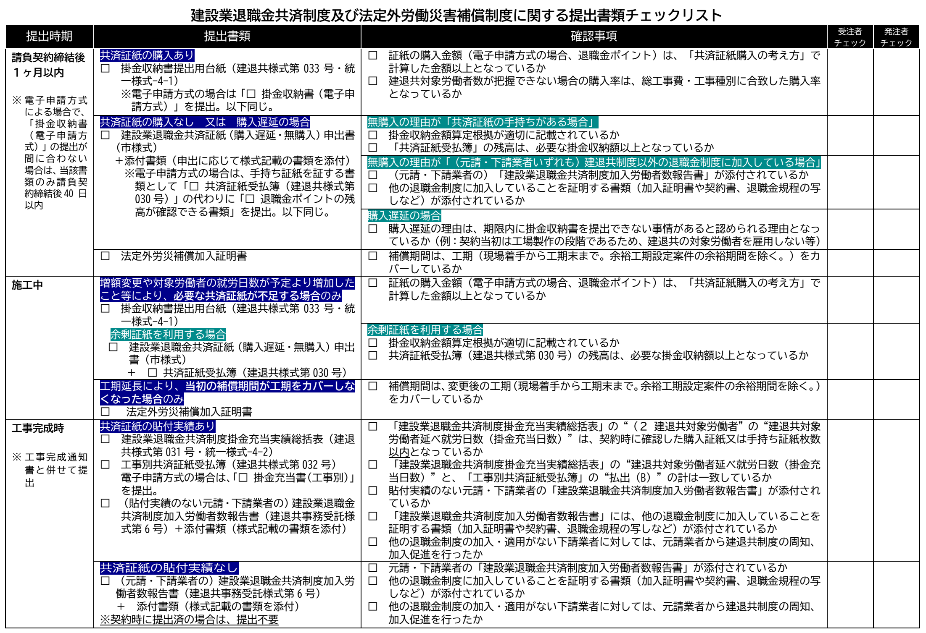
建退共及び法定外労災補償に関する提出書類等について確認する
（クリックで外部サイト「熊本市ホームページ」へ遷移）
建退共共済証紙・退職金ポイントの購入について確認する
（クリックで外部サイト「建退共事業本部ホームページ」へ遷移）
掛金収納書提出用台紙（建退共様式第033号）

建設業退職金共済証紙（購入遅延・無購入）申出書（市指定様式）

共済証紙受払簿（建退共様式第030号）

建設業退職金共済制度加入労働者数報告書（建退共受託用様式第６号）

建設業退職金共済制度掛金充当実績総括表（建退共様式第031号）

工事別共済証紙受払簿（建退共様式第032号）

掛金収納書提出用台紙
「建退共・法定外労災関係」シートに戻る
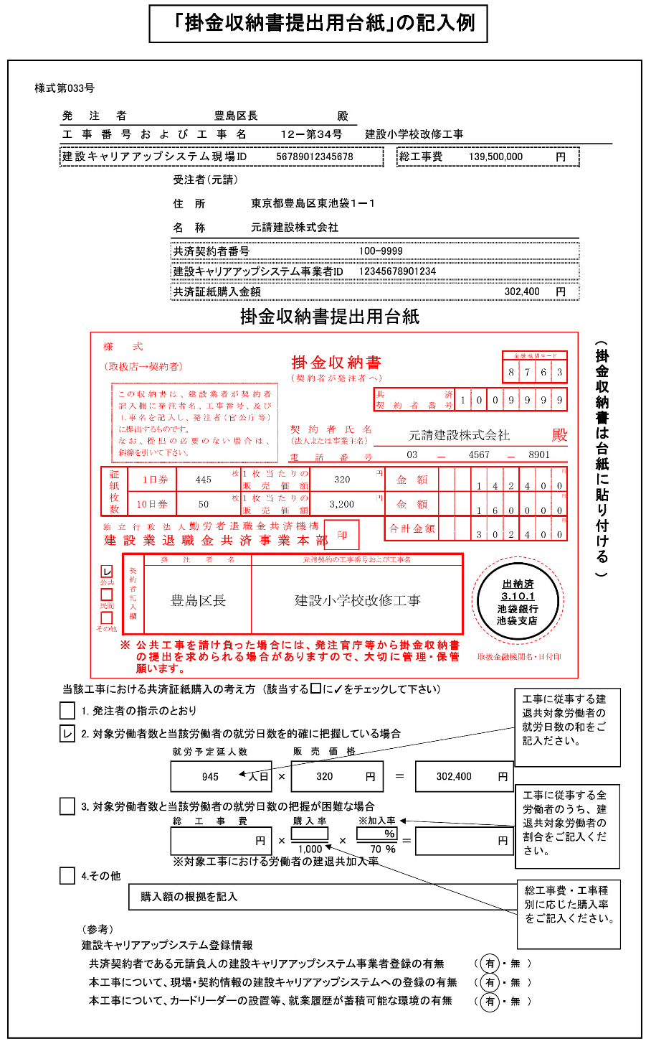
様式第033号

 | 発注者 |  |  |  |  |  |  |  | 殿
 | 工事番号および工事名

 | 建設キャリアアップシステム現場ID |  |  |  |  |  |  |  |  |  |  | 総工事費 |  |  | 円

 |  |  |  |  | 受注者（元請）

 |  |  |  |  | 住 所

 |  |  |  |  | 名 称

 |  |  |  |  | 共済契約者番号

 |  |  |  |  | 建設キャリアアップシステム事業者ID

 |  |  |  |  | 共済証紙購入金額 |  |  |  |  |  |  |  |  |  | 円

 |  |  | 掛金収納書提出用台紙

購入金額が、「共済証紙購入の考え方」で計算した金額以上となっているか確認してください。
 |  | 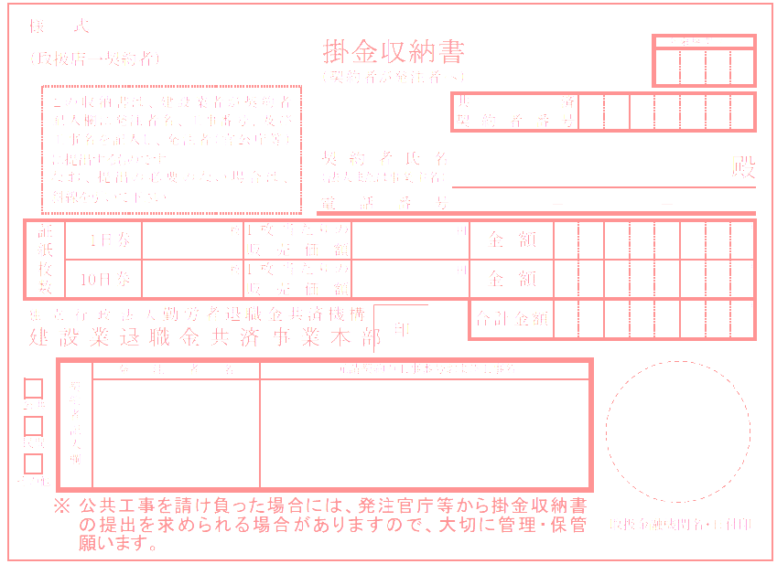 |  |  |  |  |  |  |  |  |  |  |  |  |  | (掛金収納書は台紙に貼り付ける)
 | 当該工事における共済証紙購入の考え方 (該当する□に✓をチェックして下さい)

 |  |  | 1. 発注者の指示のとおり

購入率（建退共ホームページ掲載）
 |  |  | 2. 対象労働者数と当該労働者の就労日数を的確に把握している場合
 |  |  |  |  | 就労予定延人数 |  |  | 販売価格
 |  |  |  |  |  | 人日 | × |  |  | 円 | ＝ |  |  | 円

 |  |  | 3. 対象労働者数と当該労働者の就労日数の把握が困難な場合
 |  |  |  |  | 総工事費 |  |  | 購入率 |  | ※加入率
 |  |  |  |  |  | 円 | × |  | × |  | ％ | ＝ |  | 円

 |  |  |  |  |  |  |  | 1,000 |  | 70 | ％
 |  |  |  |  | ※対象工事における労働者の建退共加入率
 |  |  | 4.その他
 |  |  |  | 購入額の根拠を記入

 |  |  | （参考）
 |  |  | 建設キャリアアップシステム登録情報
 |  |  | 共済契約者である元請負人の建設キャリアアップシステム事業者登録の有無 |  |  |  |  |  |  |  |  |  | （ 有 ・ 無 ）
 |  |  | 本工事について、現場・契約情報の建設キャリアアップシステムへの登録の有無 |  |  |  |  |  |  |  |  |  | （ 有 ・ 無 ）
 |  |  | 本工事について、カードリーダーの設置等、就業履歴が蓄積可能な環境の有無 |  |  |  |  |  |  |  |  |  | （ 有 ・ 無 ）

建退共証紙（購入遅延・無購入）申出書
「建退共・法定外労災関係」シートに戻る
 |  |  |  |  |  |  | 作成例

 |  |  |  |  | 年 月 日
 |  | 様

 |  |  |  | 契約者氏名

 | 建設業退職金共済証紙（購入遅延・無購入）申出書

 | 次の工事については、１．共済証紙の購入が遅延しますので 申出ます。 ２．共済証紙を購入しませんので

 | なお、今後証紙を購入したときは、速やかに｢建設業退職金共済掛金収納書｣を提出します。

工事名

契約年月日 |  | 年 月 日
契約金額
購入予定時期
＜共済証紙の購入が遅延する理由、又は共済証書を購入しない理由＞

※ | 共済証紙を購入しない理由が、共済証紙の手持ちがある場合は「共済証紙受払簿（建退共様式第030号）を添付するとともに、以下に今回受注した工事に必要な掛金収納額の算定根拠を記入してください。

※ | 共済証紙を購入しない理由が、建設業退職金共済制度以外の退職金制度に加入している場合は、元請・下請業者の「建設業退職金共済制度加入労働者数報告書（建退共事務受託様式６号）」の写し及びその添付書類（退職金制度の加入証明書や契約書の写しなど）を添付してください。

 | 掛金収納金額算定根拠
 | (1)的確な把握が可能な場合 |  |  |  |  | 円

 | (2)的確な把握が困難な場合
 | ①総工事費（消費税相当額等を含む。）： |  |  |  |  | 円
 | ②「共済証紙購入の考え方」の数値 ： |  |  |  | ／１０００
 | ③対象工事における労働者の建退共制度加入率
 | イ 把握している場合
 | Ａ対象工事おける労働者数： |  |  |  | 名
 | Ｂ対象工事における建退共制度加入労働者数： |  |  |  | 名
 |  |  | （Ｂ／Ａ×１００）： |  | ％・・・Ｃ

 |  |  |  | ∴①×②×（Ｃ÷７０％）＝ |  | 円

 | ロ 把握していない場合
 |  |  |  | ∴①×②×（７０％÷７０％）＝ |  | 円

 | （注）小数点未満の端数については、当該端数を四捨五入する。

共済証紙受払簿
「建退共・法定外労災関係」シートに戻る
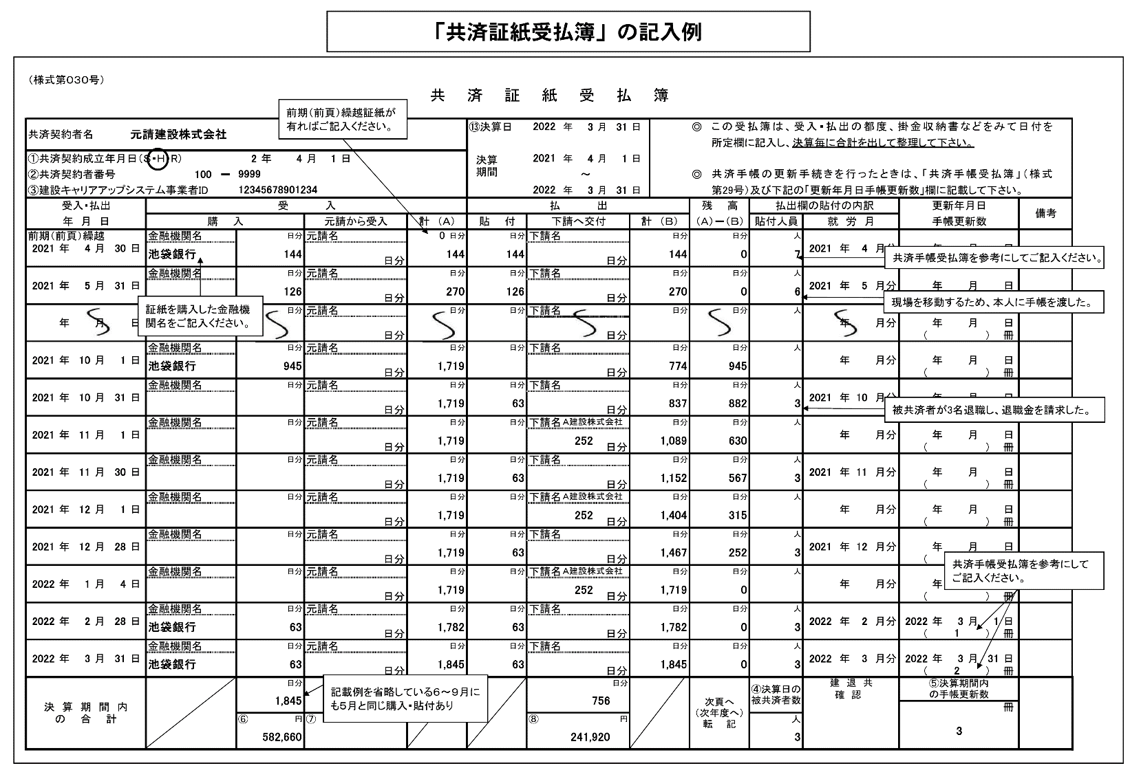
（様式第０３０号）
共 済 証 紙 受 払 簿 （３２０円）

共済契約者名 |  |  |  |  |  |  |  |  |  |  |  |  |  |  |  | ⑬決算日 |  |  |  | 年 |  | 月 |  | 日 |  | ◎ | この受払簿は、受入・払出の都度、掛金収納書などをみて日付を
 |  |  |  |  |  |  |  |  |  |  |  |  |  |  |  | 決算 期間 |  |  |  |  |  |  |  |  |  |  | 所定欄に記入し、決算毎に合計を出して整理して下さい。
①共済契約成立年月日（Ｓ・Ｈ・R） |  |  |  |  |  |  |  | 年 |  | 月 |  | 日 |  |  |  |  |  |  |  | 年 |  | 月 |  | 日
②共済契約者番号 |  |  |  |  |  | － |  |  |  |  |  |  |  |  |  |  |  |  |  |  | ～ |  |  |  |  | ◎ | 共済手帳の更新手続きを行ったときは、「共済手帳受払簿」（様式
③建設キャリアアップシステム事業者ID |  |  |  |  |  |  |  |  |  |  |  |  |  |  |  |  |  |  |  | 年 |  | 月 |  | 日 |  |  | 第29号）及び下記の「更新年月日手帳更新数」欄に記載して下さい。
受入・払出 |  |  |  |  | 受 入 |  |  |  |  |  |  |  |  |  |  | 払 出 |  |  |  |  |  |  |  |  |  | 残 高 |  |  | 払出欄の貼付の内訳 |  |  |  |  | 更新年月日 |  |  |  |  | 備考
年 月 日 |  |  |  |  | 購 入 |  |  |  |  | 元請から受入 |  |  |  | 計 （Ａ） |  | 貼 付 |  | 下請へ交付 |  |  |  |  |  | 計 （Ｂ） |  | （Ａ）－（Ｂ） |  |  | 貼付人員 |  | 就 労 月 |  |  | 手帳更新数
前期（前頁）繰越 |  |  |  |  | 金融機関名 |  |  |  | 日分 | 元請名 |  |  |  |  | 日分 |  | 日分 | 下請名 |  |  |  |  |  |  | 日分 |  |  | 日分 |  | 人
 | 年 | 月 |  | 日 |  |  |  |  |  |  |  |  |  |  |  |  |  |  |  |  |  |  |  |  |  |  |  |  |  |  |  | 年 | 月分 |  | 年 | 月 |  | 日
 |  |  |  |  |  |  |  |  |  |  |  |  | 日分 |  |  |  |  |  |  |  |  |  | 日分 |  |  |  |  |  |  |  |  |  |  | （ |  |  | ） | 冊
 |  |  |  |  | 金融機関名 |  |  |  | 日分 | 元請名 |  |  |  |  | 日分 |  | 日分 | 下請名 |  |  |  |  |  |  | 日分 |  |  | 日分 |  | 人
 | 年 | 月 |  | 日 |  |  |  |  |  |  |  |  |  |  |  |  |  |  |  |  |  |  |  |  |  |  |  |  |  |  |  | 年 | 月分 |  | 年 | 月 |  | 日
 |  |  |  |  |  |  |  |  |  |  |  |  | 日分 |  |  |  |  |  |  |  |  |  | 日分 |  |  |  |  |  |  |  |  |  |  | （ |  |  | ） | 冊
 |  |  |  |  | 金融機関名 |  |  |  | 日分 | 元請名 |  |  |  |  | 日分 |  | 日分 | 下請名 |  |  |  |  |  |  | 日分 |  |  | 日分 |  | 人
 | 年 | 月 |  | 日 |  |  |  |  |  |  |  |  |  |  |  |  |  |  |  |  |  |  |  |  |  |  |  |  |  |  |  | 年 | 月分 |  | 年 | 月 |  | 日
 |  |  |  |  |  |  |  |  |  |  |  |  | 日分 |  |  |  |  |  |  |  |  |  | 日分 |  |  |  |  |  |  |  |  |  |  | （ |  |  | ） | 冊
 |  |  |  |  | 金融機関名 |  |  |  | 日分 | 元請名 |  |  |  |  | 日分 |  | 日分 | 下請名 |  |  |  |  |  |  | 日分 |  |  | 日分 |  | 人
 | 年 | 月 |  | 日 |  |  |  |  |  |  |  |  |  |  |  |  |  |  |  |  |  |  |  |  |  |  |  |  |  |  |  | 年 | 月分 |  | 年 | 月 |  | 日
 |  |  |  |  |  |  |  |  |  |  |  |  | 日分 |  |  |  |  |  |  |  |  |  | 日分 |  |  |  |  |  |  |  |  |  |  | （ |  |  | ） | 冊
 |  |  |  |  | 金融機関名 |  |  |  | 日分 | 元請名 |  |  |  |  | 日分 |  | 日分 | 下請名 |  |  |  |  |  |  | 日分 |  |  | 日分 |  | 人
 | 年 | 月 |  | 日 |  |  |  |  |  |  |  |  |  |  |  |  |  |  |  |  |  |  |  |  |  |  |  |  |  |  |  | 年 | 月分 |  | 年 | 月 |  | 日
 |  |  |  |  |  |  |  |  |  |  |  |  | 日分 |  |  |  |  |  |  |  |  |  | 日分 |  |  |  |  |  |  |  |  |  |  | （ |  |  | ） | 冊
 |  |  |  |  | 金融機関名 |  |  |  | 日分 | 元請名 |  |  |  |  | 日分 |  | 日分 | 下請名 |  |  |  |  |  |  | 日分 |  |  | 日分 |  | 人
 | 年 | 月 |  | 日 |  |  |  |  |  |  |  |  |  |  |  |  |  |  |  |  |  |  |  |  |  |  |  |  |  |  |  | 年 | 月分 |  | 年 | 月 |  | 日
 |  |  |  |  |  |  |  |  |  |  |  |  | 日分 |  |  |  |  |  |  |  |  |  | 日分 |  |  |  |  |  |  |  |  |  |  | （ |  |  | ） | 冊
 |  |  |  |  | 金融機関名 |  |  |  | 日分 | 元請名 |  |  |  |  | 日分 |  | 日分 | 下請名 |  |  |  |  |  |  | 日分 |  |  | 日分 |  | 人
 | 年 | 月 |  | 日 |  |  |  |  |  |  |  |  |  |  |  |  |  |  |  |  |  |  |  |  |  |  |  |  |  |  |  | 年 | 月分 |  | 年 | 月 |  | 日
 |  |  |  |  |  |  |  |  |  |  |  |  | 日分 |  |  |  |  |  |  |  |  |  | 日分 |  |  |  |  |  |  |  |  |  |  | （ |  |  | ） | 冊
 |  |  |  |  | 金融機関名 |  |  |  | 日分 | 元請名 |  |  |  |  | 日分 |  | 日分 | 下請名 |  |  |  |  |  |  | 日分 |  |  | 日分 |  | 人
 | 年 | 月 |  | 日 |  |  |  |  |  |  |  |  |  |  |  |  |  |  |  |  |  |  |  |  |  |  |  |  |  |  |  | 年 | 月分 |  | 年 | 月 |  | 日
 |  |  |  |  |  |  |  |  |  |  |  |  | 日分 |  |  |  |  |  |  |  |  |  | 日分 |  |  |  |  |  |  |  |  |  |  | （ |  |  | ） | 冊
 |  |  |  |  | 金融機関名 |  |  |  | 日分 | 元請名 |  |  |  |  | 日分 |  | 日分 | 下請名 |  |  |  |  |  |  | 日分 |  |  | 日分 |  | 人
 | 年 | 月 |  | 日 |  |  |  |  |  |  |  |  |  |  |  |  |  |  |  |  |  |  |  |  |  |  |  |  |  |  |  | 年 | 月分 |  | 年 | 月 |  | 日
 |  |  |  |  |  |  |  |  |  |  |  |  | 日分 |  |  |  |  |  |  |  |  |  | 日分 |  |  |  |  |  |  |  |  |  |  | （ |  |  | ） | 冊
 |  |  |  |  | 金融機関名 |  |  |  | 日分 | 元請名 |  |  |  |  | 日分 |  | 日分 | 下請名 |  |  |  |  |  |  | 日分 |  |  | 日分 |  | 人
 | 年 | 月 |  | 日 |  |  |  |  |  |  |  |  |  |  |  |  |  |  |  |  |  |  |  |  |  |  |  |  |  |  |  | 年 | 月分 |  | 年 | 月 |  | 日
 |  |  |  |  |  |  |  |  |  |  |  |  | 日分 |  |  |  |  |  |  |  |  |  | 日分 |  |  |  |  |  |  |  |  |  |  | （ |  |  | ） | 冊
 |  |  |  |  | 金融機関名 |  |  |  | 日分 | 元請名 |  |  |  |  | 日分 |  | 日分 | 下請名 |  |  |  |  |  |  | 日分 |  |  | 日分 |  | 人
 | 年 | 月 |  | 日 |  |  |  |  |  |  |  |  |  |  |  |  |  |  |  |  |  |  |  |  |  |  |  |  |  |  |  | 年 | 月分 |  | 年 | 月 |  | 日
 |  |  |  |  |  |  |  |  |  |  |  |  | 日分 |  |  |  |  |  |  |  |  |  | 日分 |  |  |  |  |  |  |  |  |  |  | （ |  |  | ） | 冊
 |  |  |  |  | 金融機関名 |  |  |  | 日分 | 元請名 |  |  |  |  | 日分 |  | 日分 | 下請名 |  |  |  |  |  |  | 日分 |  |  | 日分 |  | 人
 | 年 | 月 |  | 日 |  |  |  |  |  |  |  |  |  |  |  |  |  |  |  |  |  |  |  |  |  |  |  |  |  |  |  | 年 | 月分 |  | 年 | 月 |  | 日
 |  |  |  |  |  |  |  |  |  |  |  |  | 日分 |  |  |  |  |  |  |  |  |  | 日分 |  |  |  |  |  |  |  |  |  |  | （ |  |  | ） | 冊
決 算 期 間 内 の 合 計 |  |  |  |  |  |  |  |  | 日分 |  |  |  | 日分 |  |  |  |  |  |  |  |  |  | 日分 |  |  | 次頁へ （次年度へ） 転 記 |  |  | ④決算日の 被共済者数 |  | 建 退 共 |  |  | ⑤決算期間内 の手帳更新数
 |  |  |  |  |  |  | 頁計 | 0 |  | 頁計 | 0 |  |  |  |  |  |  | 頁計 | 0 |  |  |  |  |  |  |  |  |  |  |  | 確 認
 |  |  |  |  |  |  | 累計 | 0 |  | 累計 | 0 |  |  |  |  |  |  | 累計 | 0 |  |  |  |  |  |  |  |  |  |  |  |  |  |  |  |  |  |  | 冊
 |  |  |  |  |  |  | ⑥ |  | 円 | ⑦ |  |  | 円 |  |  |  |  | ⑧ |  |  |  |  | 円 |  |  |  |  |  |  | 人 |  |  |  | 頁計 | 0
 |  |  |  |  |  |  | 頁計 | 0 |  | 頁計 | 0 |  |  |  |  |  |  | 頁計 | 0
 |  |  |  |  |  |  | 累計 | 0 |  | 累計 | 0 |  |  |  |  |  |  | 累計 | 0 |  |  |  |  |  |  |  |  |  |  |  |  |  |  | 累計 | 0

 |  |  | 注1： |  |  | の箇所に必要事項入力。（受入・払出年月日を入力しないと、数字が表示されません）
 |  |  | 注2： |  | ページを増やす際は、最後のページを（111行目～165行目を行ごと）コピーし、166行目に挿入します。（他のページをコピーすると数式が壊れます。）
（様式第０３０号）
共 済 証 紙 受 払 簿 （３２０円）

共済契約者名 |  |  |  |  |  |  |  |  |  |  |  |  |  |  |  | ⑬決算日 |  |  |  | 年 |  | 月 |  | 日 |  | ◎ | この受払簿は、受入・払出の都度、掛金収納書などをみて日付を
 |  |  |  |  |  |  |  |  |  |  |  |  |  |  |  | 決算 期間 |  |  |  |  |  |  |  |  |  |  | 所定欄に記入し、決算毎に合計を出して整理して下さい。
①共済契約成立年月日（Ｓ・Ｈ・R） |  |  |  |  |  |  |  | 年 |  | 月 |  | 日 |  |  |  |  |  |  |  | 年 |  | 月 |  | 日
②共済契約者番号 |  |  |  |  |  | － |  |  |  |  |  |  |  |  |  |  |  |  |  |  | ～ |  |  |  |  | ◎ | 共済手帳の更新手続きを行ったときは、「共済手帳受払簿」（様式
③建設キャリアアップシステム事業者ID |  |  |  |  |  |  |  |  |  |  |  |  |  |  |  |  |  |  |  | 年 |  | 月 |  | 日 |  |  | 第29号）及び下記の「更新年月日手帳更新数」欄に記載して下さい。
受入・払出 |  |  |  |  | 受 入 |  |  |  |  |  |  |  |  |  |  | 払 出 |  |  |  |  |  |  |  |  |  | 残 高 |  |  | 払出欄の貼付の内訳 |  |  |  |  | 更新年月日 |  |  |  |  | 備考
年 月 日 |  |  |  |  | 購 入 |  |  |  |  | 元請から受入 |  |  |  | 計 （Ａ） |  | 貼 付 |  | 下請へ交付 |  |  |  |  |  | 計 （Ｂ） |  | （Ａ）－（Ｂ） |  |  | 貼付人員 |  | 就 労 月 |  |  | 手帳更新数
前期（前頁）繰越 |  |  |  |  | 金融機関名 |  |  |  | 日分 | 元請名 |  |  |  |  | 日分 |  | 日分 | 下請名 |  |  |  |  |  |  | 日分 |  |  | 日分 |  | 人
 | 年 | 月 |  | 日 |  |  |  |  |  |  |  |  |  |  |  |  |  |  |  |  |  |  |  |  |  |  |  |  |  |  |  | 年 | 月分 |  | 年 | 月 |  | 日
 |  |  |  |  |  |  |  |  |  |  |  |  | 日分 |  |  |  |  |  |  |  |  |  | 日分 |  |  |  |  |  |  |  |  |  |  | （ |  |  | ） | 冊
 |  |  |  |  | 金融機関名 |  |  |  | 日分 | 元請名 |  |  |  |  | 日分 |  | 日分 | 下請名 |  |  |  |  |  |  | 日分 |  |  | 日分 |  | 人
 | 年 | 月 |  | 日 |  |  |  |  |  |  |  |  |  |  |  |  |  |  |  |  |  |  |  |  |  |  |  |  |  |  |  | 年 | 月分 |  | 年 | 月 |  | 日
 |  |  |  |  |  |  |  |  |  |  |  |  | 日分 |  |  |  |  |  |  |  |  |  | 日分 |  |  |  |  |  |  |  |  |  |  | （ |  |  | ） | 冊
 |  |  |  |  | 金融機関名 |  |  |  | 日分 | 元請名 |  |  |  |  | 日分 |  | 日分 | 下請名 |  |  |  |  |  |  | 日分 |  |  | 日分 |  | 人
 | 年 | 月 |  | 日 |  |  |  |  |  |  |  |  |  |  |  |  |  |  |  |  |  |  |  |  |  |  |  |  |  |  |  | 年 | 月分 |  | 年 | 月 |  | 日
 |  |  |  |  |  |  |  |  |  |  |  |  | 日分 |  |  |  |  |  |  |  |  |  | 日分 |  |  |  |  |  |  |  |  |  |  | （ |  |  | ） | 冊
 |  |  |  |  | 金融機関名 |  |  |  | 日分 | 元請名 |  |  |  |  | 日分 |  | 日分 | 下請名 |  |  |  |  |  |  | 日分 |  |  | 日分 |  | 人
 | 年 | 月 |  | 日 |  |  |  |  |  |  |  |  |  |  |  |  |  |  |  |  |  |  |  |  |  |  |  |  |  |  |  | 年 | 月分 |  | 年 | 月 |  | 日
 |  |  |  |  |  |  |  |  |  |  |  |  | 日分 |  |  |  |  |  |  |  |  |  | 日分 |  |  |  |  |  |  |  |  |  |  | （ |  |  | ） | 冊
 |  |  |  |  | 金融機関名 |  |  |  | 日分 | 元請名 |  |  |  |  | 日分 |  | 日分 | 下請名 |  |  |  |  |  |  | 日分 |  |  | 日分 |  | 人
 | 年 | 月 |  | 日 |  |  |  |  |  |  |  |  |  |  |  |  |  |  |  |  |  |  |  |  |  |  |  |  |  |  |  | 年 | 月分 |  | 年 | 月 |  | 日
 |  |  |  |  |  |  |  |  |  |  |  |  | 日分 |  |  |  |  |  |  |  |  |  | 日分 |  |  |  |  |  |  |  |  |  |  | （ |  |  | ） | 冊
 |  |  |  |  | 金融機関名 |  |  |  | 日分 | 元請名 |  |  |  |  | 日分 |  | 日分 | 下請名 |  |  |  |  |  |  | 日分 |  |  | 日分 |  | 人
 | 年 | 月 |  | 日 |  |  |  |  |  |  |  |  |  |  |  |  |  |  |  |  |  |  |  |  |  |  |  |  |  |  |  | 年 | 月分 |  | 年 | 月 |  | 日
 |  |  |  |  |  |  |  |  |  |  |  |  | 日分 |  |  |  |  |  |  |  |  |  | 日分 |  |  |  |  |  |  |  |  |  |  | （ |  |  | ） | 冊
 |  |  |  |  | 金融機関名 |  |  |  | 日分 | 元請名 |  |  |  |  | 日分 |  | 日分 | 下請名 |  |  |  |  |  |  | 日分 |  |  | 日分 |  | 人
 | 年 | 月 |  | 日 |  |  |  |  |  |  |  |  |  |  |  |  |  |  |  |  |  |  |  |  |  |  |  |  |  |  |  | 年 | 月分 |  | 年 | 月 |  | 日
 |  |  |  |  |  |  |  |  |  |  |  |  | 日分 |  |  |  |  |  |  |  |  |  | 日分 |  |  |  |  |  |  |  |  |  |  | （ |  |  | ） | 冊
 |  |  |  |  | 金融機関名 |  |  |  | 日分 | 元請名 |  |  |  |  | 日分 |  | 日分 | 下請名 |  |  |  |  |  |  | 日分 |  |  | 日分 |  | 人
 | 年 | 月 |  | 日 |  |  |  |  |  |  |  |  |  |  |  |  |  |  |  |  |  |  |  |  |  |  |  |  |  |  |  | 年 | 月分 |  | 年 | 月 |  | 日
 |  |  |  |  |  |  |  |  |  |  |  |  | 日分 |  |  |  |  |  |  |  |  |  | 日分 |  |  |  |  |  |  |  |  |  |  | （ |  |  | ） | 冊
 |  |  |  |  | 金融機関名 |  |  |  | 日分 | 元請名 |  |  |  |  | 日分 |  | 日分 | 下請名 |  |  |  |  |  |  | 日分 |  |  | 日分 |  | 人
 | 年 | 月 |  | 日 |  |  |  |  |  |  |  |  |  |  |  |  |  |  |  |  |  |  |  |  |  |  |  |  |  |  |  | 年 | 月分 |  | 年 | 月 |  | 日
 |  |  |  |  |  |  |  |  |  |  |  |  | 日分 |  |  |  |  |  |  |  |  |  | 日分 |  |  |  |  |  |  |  |  |  |  | （ |  |  | ） | 冊
 |  |  |  |  | 金融機関名 |  |  |  | 日分 | 元請名 |  |  |  |  | 日分 |  | 日分 | 下請名 |  |  |  |  |  |  | 日分 |  |  | 日分 |  | 人
 | 年 | 月 |  | 日 |  |  |  |  |  |  |  |  |  |  |  |  |  |  |  |  |  |  |  |  |  |  |  |  |  |  |  | 年 | 月分 |  | 年 | 月 |  | 日
 |  |  |  |  |  |  |  |  |  |  |  |  | 日分 |  |  |  |  |  |  |  |  |  | 日分 |  |  |  |  |  |  |  |  |  |  | （ |  |  | ） | 冊
 |  |  |  |  | 金融機関名 |  |  |  | 日分 | 元請名 |  |  |  |  | 日分 |  | 日分 | 下請名 |  |  |  |  |  |  | 日分 |  |  | 日分 |  | 人
 | 年 | 月 |  | 日 |  |  |  |  |  |  |  |  |  |  |  |  |  |  |  |  |  |  |  |  |  |  |  |  |  |  |  | 年 | 月分 |  | 年 | 月 |  | 日
 |  |  |  |  |  |  |  |  |  |  |  |  | 日分 |  |  |  |  |  |  |  |  |  | 日分 |  |  |  |  |  |  |  |  |  |  | （ |  |  | ） | 冊
 |  |  |  |  | 金融機関名 |  |  |  | 日分 | 元請名 |  |  |  |  | 日分 |  | 日分 | 下請名 |  |  |  |  |  |  | 日分 |  |  | 日分 |  | 人
 | 年 | 月 |  | 日 |  |  |  |  |  |  |  |  |  |  |  |  |  |  |  |  |  |  |  |  |  |  |  |  |  |  |  | 年 | 月分 |  | 年 | 月 |  | 日
 |  |  |  |  |  |  |  |  |  |  |  |  | 日分 |  |  |  |  |  |  |  |  |  | 日分 |  |  |  |  |  |  |  |  |  |  | （ |  |  | ） | 冊
決 算 期 間 内 の 合 計 |  |  |  |  |  |  |  |  | 日分 |  |  |  | 日分 |  |  |  |  |  |  |  |  |  | 日分 |  |  | 次頁へ （次年度へ） 転 記 |  |  | ④決算日の 被共済者数 |  | 建 退 共 |  |  | ⑤決算期間内 の手帳更新数
 |  |  |  |  |  |  | 頁計 | 0 |  | 頁計 | 0 |  |  |  |  |  |  | 頁計 | 0 |  |  |  |  |  |  |  |  |  |  |  | 確 認
 |  |  |  |  |  |  | 累計 | 0 |  | 累計 | 0 |  |  |  |  |  |  | 累計 | 0 |  |  |  |  |  |  |  |  |  |  |  |  |  |  |  |  |  |  | 冊
 |  |  |  |  |  |  | ⑥ |  | 円 | ⑦ |  |  | 円 |  |  |  |  | ⑧ |  |  |  |  | 円 |  |  |  |  |  |  | 人 |  |  |  | 頁計 | 0
 |  |  |  |  |  |  | 頁計 | 0 |  | 頁計 | 0 |  |  |  |  |  |  | 頁計 | 0
 |  |  |  |  |  |  | 累計 | 0 |  | 累計 | 0 |  |  |  |  |  |  | 累計 | 0 |  |  |  |  |  |  |  |  |  |  |  |  |  |  | 累計 | 0

 |  |  | 注1： |  |  | の箇所に必要事項入力。（受入・払出年月日を入力しないと、数字が表示されません）
 |  |  | 注2： |  | ページを増やす際は、最後のページを（111行目～165行目を行ごと）コピーし、166行目に挿入します。（他のページをコピーすると数式が壊れます。）
（様式第０３０号）
共 済 証 紙 受 払 簿 （３２０円）

共済契約者名 |  |  |  |  |  |  |  |  |  |  |  |  |  |  |  | ⑬決算日 |  |  |  | 年 |  | 月 |  | 日 |  | ◎ | この受払簿は、受入・払出の都度、掛金収納書などをみて日付を
 |  |  |  |  |  |  |  |  |  |  |  |  |  |  |  | 決算 期間 |  |  |  |  |  |  |  |  |  |  | 所定欄に記入し、決算毎に合計を出して整理して下さい。
①共済契約成立年月日（Ｓ・Ｈ・R） |  |  |  |  |  |  |  | 年 |  | 月 |  | 日 |  |  |  |  |  |  |  | 年 |  | 月 |  | 日
②共済契約者番号 |  |  |  |  |  | － |  |  |  |  |  |  |  |  |  |  |  |  |  |  | ～ |  |  |  |  | ◎ | 共済手帳の更新手続きを行ったときは、「共済手帳受払簿」（様式
③建設キャリアアップシステム事業者ID |  |  |  |  |  |  |  |  |  |  |  |  |  |  |  |  |  |  |  | 年 |  | 月 |  | 日 |  |  | 第29号）及び下記の「更新年月日手帳更新数」欄に記載して下さい。
受入・払出 |  |  |  |  | 受 入 |  |  |  |  |  |  |  |  |  |  | 払 出 |  |  |  |  |  |  |  |  |  | 残 高 |  |  | 払出欄の貼付の内訳 |  |  |  |  | 更新年月日 |  |  |  |  | 備考
年 月 日 |  |  |  |  | 購 入 |  |  |  |  | 元請から受入 |  |  |  | 計 （Ａ） |  | 貼 付 |  | 下請へ交付 |  |  |  |  |  | 計 （Ｂ） |  | （Ａ）－（Ｂ） |  |  | 貼付人員 |  | 就 労 月 |  |  | 手帳更新数
前期（前頁）繰越 |  |  |  |  | 金融機関名 |  |  |  | 日分 | 元請名 |  |  |  |  | 日分 |  | 日分 | 下請名 |  |  |  |  |  |  | 日分 |  |  | 日分 |  | 人
 | 年 | 月 |  | 日 |  |  |  |  |  |  |  |  |  |  |  |  |  |  |  |  |  |  |  |  |  |  |  |  |  |  |  | 年 | 月分 |  | 年 | 月 |  | 日
 |  |  |  |  |  |  |  |  |  |  |  |  | 日分 |  |  |  |  |  |  |  |  |  | 日分 |  |  |  |  |  |  |  |  |  |  | （ |  |  | ） | 冊
 |  |  |  |  | 金融機関名 |  |  |  | 日分 | 元請名 |  |  |  |  | 日分 |  | 日分 | 下請名 |  |  |  |  |  |  | 日分 |  |  | 日分 |  | 人
 | 年 | 月 |  | 日 |  |  |  |  |  |  |  |  |  |  |  |  |  |  |  |  |  |  |  |  |  |  |  |  |  |  |  | 年 | 月分 |  | 年 | 月 |  | 日
 |  |  |  |  |  |  |  |  |  |  |  |  | 日分 |  |  |  |  |  |  |  |  |  | 日分 |  |  |  |  |  |  |  |  |  |  | （ |  |  | ） | 冊
 |  |  |  |  | 金融機関名 |  |  |  | 日分 | 元請名 |  |  |  |  | 日分 |  | 日分 | 下請名 |  |  |  |  |  |  | 日分 |  |  | 日分 |  | 人
 | 年 | 月 |  | 日 |  |  |  |  |  |  |  |  |  |  |  |  |  |  |  |  |  |  |  |  |  |  |  |  |  |  |  | 年 | 月分 |  | 年 | 月 |  | 日
 |  |  |  |  |  |  |  |  |  |  |  |  | 日分 |  |  |  |  |  |  |  |  |  | 日分 |  |  |  |  |  |  |  |  |  |  | （ |  |  | ） | 冊
 |  |  |  |  | 金融機関名 |  |  |  | 日分 | 元請名 |  |  |  |  | 日分 |  | 日分 | 下請名 |  |  |  |  |  |  | 日分 |  |  | 日分 |  | 人
 | 年 | 月 |  | 日 |  |  |  |  |  |  |  |  |  |  |  |  |  |  |  |  |  |  |  |  |  |  |  |  |  |  |  | 年 | 月分 |  | 年 | 月 |  | 日
 |  |  |  |  |  |  |  |  |  |  |  |  | 日分 |  |  |  |  |  |  |  |  |  | 日分 |  |  |  |  |  |  |  |  |  |  | （ |  |  | ） | 冊
 |  |  |  |  | 金融機関名 |  |  |  | 日分 | 元請名 |  |  |  |  | 日分 |  | 日分 | 下請名 |  |  |  |  |  |  | 日分 |  |  | 日分 |  | 人
 | 年 | 月 |  | 日 |  |  |  |  |  |  |  |  |  |  |  |  |  |  |  |  |  |  |  |  |  |  |  |  |  |  |  | 年 | 月分 |  | 年 | 月 |  | 日
 |  |  |  |  |  |  |  |  |  |  |  |  | 日分 |  |  |  |  |  |  |  |  |  | 日分 |  |  |  |  |  |  |  |  |  |  | （ |  |  | ） | 冊
 |  |  |  |  | 金融機関名 |  |  |  | 日分 | 元請名 |  |  |  |  | 日分 |  | 日分 | 下請名 |  |  |  |  |  |  | 日分 |  |  | 日分 |  | 人
 | 年 | 月 |  | 日 |  |  |  |  |  |  |  |  |  |  |  |  |  |  |  |  |  |  |  |  |  |  |  |  |  |  |  | 年 | 月分 |  | 年 | 月 |  | 日
 |  |  |  |  |  |  |  |  |  |  |  |  | 日分 |  |  |  |  |  |  |  |  |  | 日分 |  |  |  |  |  |  |  |  |  |  | （ |  |  | ） | 冊
 |  |  |  |  | 金融機関名 |  |  |  | 日分 | 元請名 |  |  |  |  | 日分 |  | 日分 | 下請名 |  |  |  |  |  |  | 日分 |  |  | 日分 |  | 人
 | 年 | 月 |  | 日 |  |  |  |  |  |  |  |  |  |  |  |  |  |  |  |  |  |  |  |  |  |  |  |  |  |  |  | 年 | 月分 |  | 年 | 月 |  | 日
 |  |  |  |  |  |  |  |  |  |  |  |  | 日分 |  |  |  |  |  |  |  |  |  | 日分 |  |  |  |  |  |  |  |  |  |  | （ |  |  | ） | 冊
 |  |  |  |  | 金融機関名 |  |  |  | 日分 | 元請名 |  |  |  |  | 日分 |  | 日分 | 下請名 |  |  |  |  |  |  | 日分 |  |  | 日分 |  | 人
 | 年 | 月 |  | 日 |  |  |  |  |  |  |  |  |  |  |  |  |  |  |  |  |  |  |  |  |  |  |  |  |  |  |  | 年 | 月分 |  | 年 | 月 |  | 日
 |  |  |  |  |  |  |  |  |  |  |  |  | 日分 |  |  |  |  |  |  |  |  |  | 日分 |  |  |  |  |  |  |  |  |  |  | （ |  |  | ） | 冊
 |  |  |  |  | 金融機関名 |  |  |  | 日分 | 元請名 |  |  |  |  | 日分 |  | 日分 | 下請名 |  |  |  |  |  |  | 日分 |  |  | 日分 |  | 人
 | 年 | 月 |  | 日 |  |  |  |  |  |  |  |  |  |  |  |  |  |  |  |  |  |  |  |  |  |  |  |  |  |  |  | 年 | 月分 |  | 年 | 月 |  | 日
 |  |  |  |  |  |  |  |  |  |  |  |  | 日分 |  |  |  |  |  |  |  |  |  | 日分 |  |  |  |  |  |  |  |  |  |  | （ |  |  | ） | 冊
 |  |  |  |  | 金融機関名 |  |  |  | 日分 | 元請名 |  |  |  |  | 日分 |  | 日分 | 下請名 |  |  |  |  |  |  | 日分 |  |  | 日分 |  | 人
 | 年 | 月 |  | 日 |  |  |  |  |  |  |  |  |  |  |  |  |  |  |  |  |  |  |  |  |  |  |  |  |  |  |  | 年 | 月分 |  | 年 | 月 |  | 日
 |  |  |  |  |  |  |  |  |  |  |  |  | 日分 |  |  |  |  |  |  |  |  |  | 日分 |  |  |  |  |  |  |  |  |  |  | （ |  |  | ） | 冊
 |  |  |  |  | 金融機関名 |  |  |  | 日分 | 元請名 |  |  |  |  | 日分 |  | 日分 | 下請名 |  |  |  |  |  |  | 日分 |  |  | 日分 |  | 人
 | 年 | 月 |  | 日 |  |  |  |  |  |  |  |  |  |  |  |  |  |  |  |  |  |  |  |  |  |  |  |  |  |  |  | 年 | 月分 |  | 年 | 月 |  | 日
 |  |  |  |  |  |  |  |  |  |  |  |  | 日分 |  |  |  |  |  |  |  |  |  | 日分 |  |  |  |  |  |  |  |  |  |  | （ |  |  | ） | 冊
 |  |  |  |  | 金融機関名 |  |  |  | 日分 | 元請名 |  |  |  |  | 日分 |  | 日分 | 下請名 |  |  |  |  |  |  | 日分 |  |  | 日分 |  | 人
 | 年 | 月 |  | 日 |  |  |  |  |  |  |  |  |  |  |  |  |  |  |  |  |  |  |  |  |  |  |  |  |  |  |  | 年 | 月分 |  | 年 | 月 |  | 日
 |  |  |  |  |  |  |  |  |  |  |  |  | 日分 |  |  |  |  |  |  |  |  |  | 日分 |  |  |  |  |  |  |  |  |  |  | （ |  |  | ） | 冊
決 算 期 間 内 の 合 計 |  |  |  |  |  |  |  |  | 日分 |  |  |  | 日分 |  |  |  |  |  |  |  |  |  | 日分 |  |  | 次頁へ （次年度へ） 転 記 |  |  | ④決算日の 被共済者数 |  | 建 退 共 |  |  | ⑤決算期間内 の手帳更新数
 |  |  |  |  |  |  | 頁計 | 0 |  | 頁計 | 0 |  |  |  |  |  |  | 頁計 | 0 |  |  |  |  |  |  |  |  |  |  |  | 確 認
 |  |  |  |  |  |  | 累計 | 0 |  | 累計 | 0 |  |  |  |  |  |  | 累計 | 0 |  |  |  |  |  |  |  |  |  |  |  |  |  |  |  |  |  |  | 冊
 |  |  |  |  |  |  | ⑥ |  | 円 | ⑦ |  |  | 円 |  |  |  |  | ⑧ |  |  |  |  | 円 |  |  |  |  |  |  | 人 |  |  |  | 頁計 | 0
 |  |  |  |  |  |  | 頁計 | 0 |  | 頁計 | 0 |  |  |  |  |  |  | 頁計 | 0
 |  |  |  |  |  |  | 累計 | 0 |  | 累計 | 0 |  |  |  |  |  |  | 累計 | 0 |  |  |  |  |  |  |  |  |  |  |  |  |  |  | 累計 | 0

 |  |  | 注1： |  |  | の箇所に必要事項入力。（受入・払出年月日を入力しないと、数字が表示されません）
 |  |  | 注2： |  | ページを増やす際は、最後のページを（111行目～165行目を行ごと）コピーし、166行目に挿入します。（他のページをコピーすると数式が壊れます。）

建設業退職金共済制度加入労働者数報告書
「建退共・法定外労災関係」シートに戻る
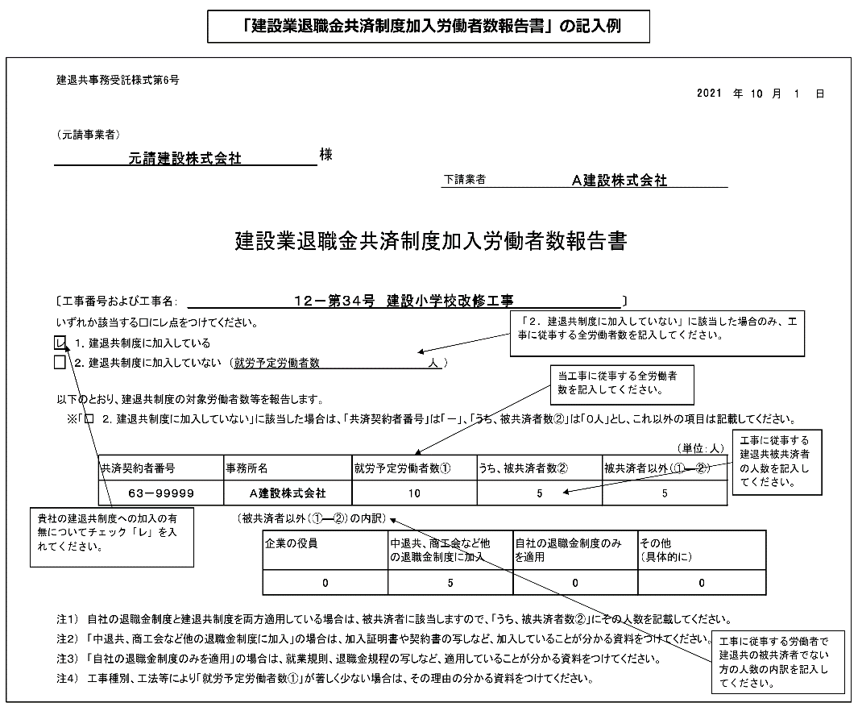
建退共事務受託様式第6号
 |  |  |  |  |  |  |  |  |  |  |  |  |  |  |  |  | 年 | 月 | 日

（発注者又は元請事業者）
 |  |  |  |  |  | 様

 |  |  |  |  |  |  |  |  |  | 業者名

建設業退職金共済制度加入労働者数報告書

〔工事番号および工事名： |  |  |  |  |  |  |  |  |  |  |  |  |  | 〕
いずれか該当する□にレ点をつけてください。
 | １．建退共制度に加入している

 | ２．建退共制度に加入していない （就労予定労働者数 |  |  |  |  |  |  |  | 人 | ）

以下のとおり、建退共制度の対象労働者数等を報告します。
 | ※「□ ２．建退共制度に加入していない」に該当した場合は、「共済契約者番号」は「－」、「うち、被共済者数②」は「０人」とし、これ以外の項目は記載してください。

 |  |  |  |  |  |  |  |  |  |  |  |  |  |  |  | （単位：人）
 |  | 共済契約者番号 | 事務所名 |  |  |  | 就労予定労働者数① |  |  |  | うち、被共済者数② |  | 被共済者以外（①―②）

元請業者は、他の退職金制度の加入・適用がない下請業者に対して、建退共制度の適用工事である旨を周知するとともに、建退共共済事業本部ホームページに掲載されているチラシを活用するなどにより、加入促進を図るようにしてください。
 |  |  |  | （被共済者以外（①―②）の内訳）
 |  |  |  |  | 企業の役員 |  |  | 中退共、商工会など他 の退職金制度に加入 |  |  |  | 自社の退職金制度のみ を適用 |  |  | その他 （具体的に）
発注者へ提出する際は、添付資料も併せて提出してください。

注１） 自社の退職金制度と建退共制度を両方適用している場合は、被共済者に該当しますので、「うち、被共済者数②」にその人数を記載してください。
注２） 「中退共、商工会など他の退職金制度に加入」の場合は、加入証明書や契約書の写しなど、加入していることが分かる資料をつけてください。
注３） 「自社の退職金制度のみを適用」の場合は、就業規則、退職金規程の写しなど、適用していることが分かる資料をつけてください。
注４） 工事種別、工法等により「就労予定労働者数①」が著しく少ない場合は、その理由の分かる資料をつけてください。
被共済者以外の人数と内訳の人数合計が一致していません。

建設業退職金共済制度掛金充当実績総括表
「建退共・法定外労災関係」シートに戻る
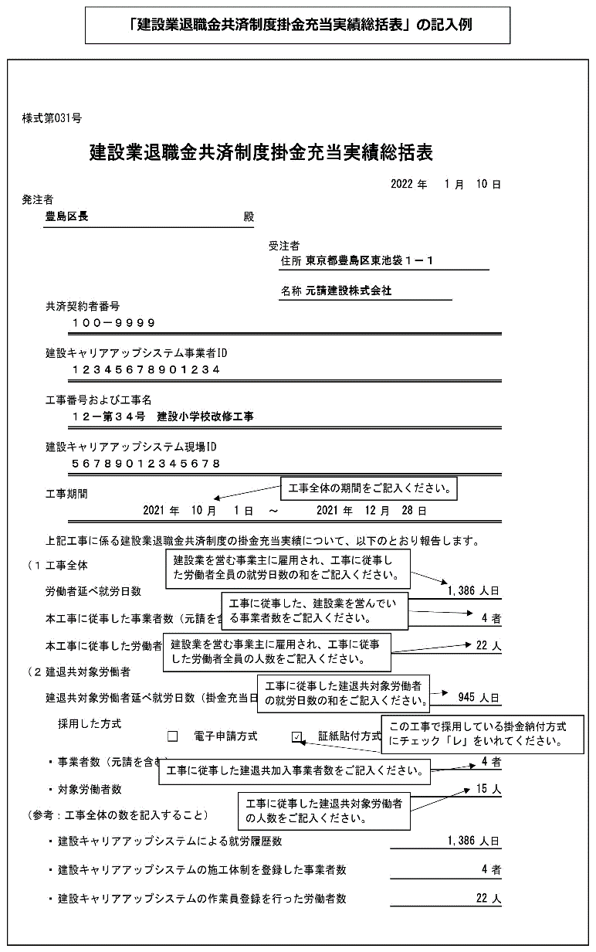
様式第031号

建設業退職金共済制度掛金充当実績総括表

 |  |  |  |  |  |  |  |  |  |  |  | 年 | 月 |  | 日
発注者
 |  |  |  |  |  | 殿

 |  |  |  |  |  |  | 受注者

 |  |  |  |  |  |  |  | 住所

 |  |  |  |  |  |  |  | 名称
 | 共済契約者番号

 | 建設キャリアアップシステム事業者ID

 | 工事番号および工事名

 | 建設キャリアアップシステム現場ID

 | 工事期間
 |  |  | 年 |  | 月 | 日 | ～ |  |  | 年 | 月 | 日

 | 上記工事に係る建設業退職金共済制度の掛金充当実績について、以下のとおり報告します。

（１） | 工事全体

 | 労働者延べ就労日数 |  |  |  |  |  |  |  |  |  |  |  |  | 人日

 | 本工事に従事した事業者数（元請を含む） |  |  |  |  |  |  |  |  |  |  |  |  |  | 者
購入した証紙（又は余剰）の枚数以内に収まっているか確認してください。
 | 本工事に従事した労働者数 |  |  |  |  |  |  |  |  |  |  |  |  |  | 人

（２） | 建退共対象労働者

 | 建退共対象労働者延べ就労日数（掛金充当日数） |  |  |  |  |  |  |  |  |  |  |  |  | 人日

 |  | 採用した方式
 |  |  |  | 電子申請方式 |  |  |  |  | 証紙貼付方式

 | ・ | 事業者数（元請を含む） |  |  |  |  |  |  |  |  |  |  |  |  | 者

 | ・ | 対象労働者数 |  |  |  |  |  |  |  |  |  |  |  |  | 人

（参考：工事全体の数を記入すること）

 | ・ | 建設キャリアアップシステムによる就労履歴数 |  |  |  |  |  |  |  |  |  |  |  | 人日

 | ・ | 建設キャリアアップシステムの施工体制を登録した事業者数 |  |  |  |  |  |  |  |  |  |  |  |  | 者

 | ・ | 建設キャリアアップシステムの作業員登録を行った労働者数 |  |  |  |  |  |  |  |  |  |  |  |  | 人

工事別共済証紙受払簿
「建退共・法定外労災関係」シートに戻る
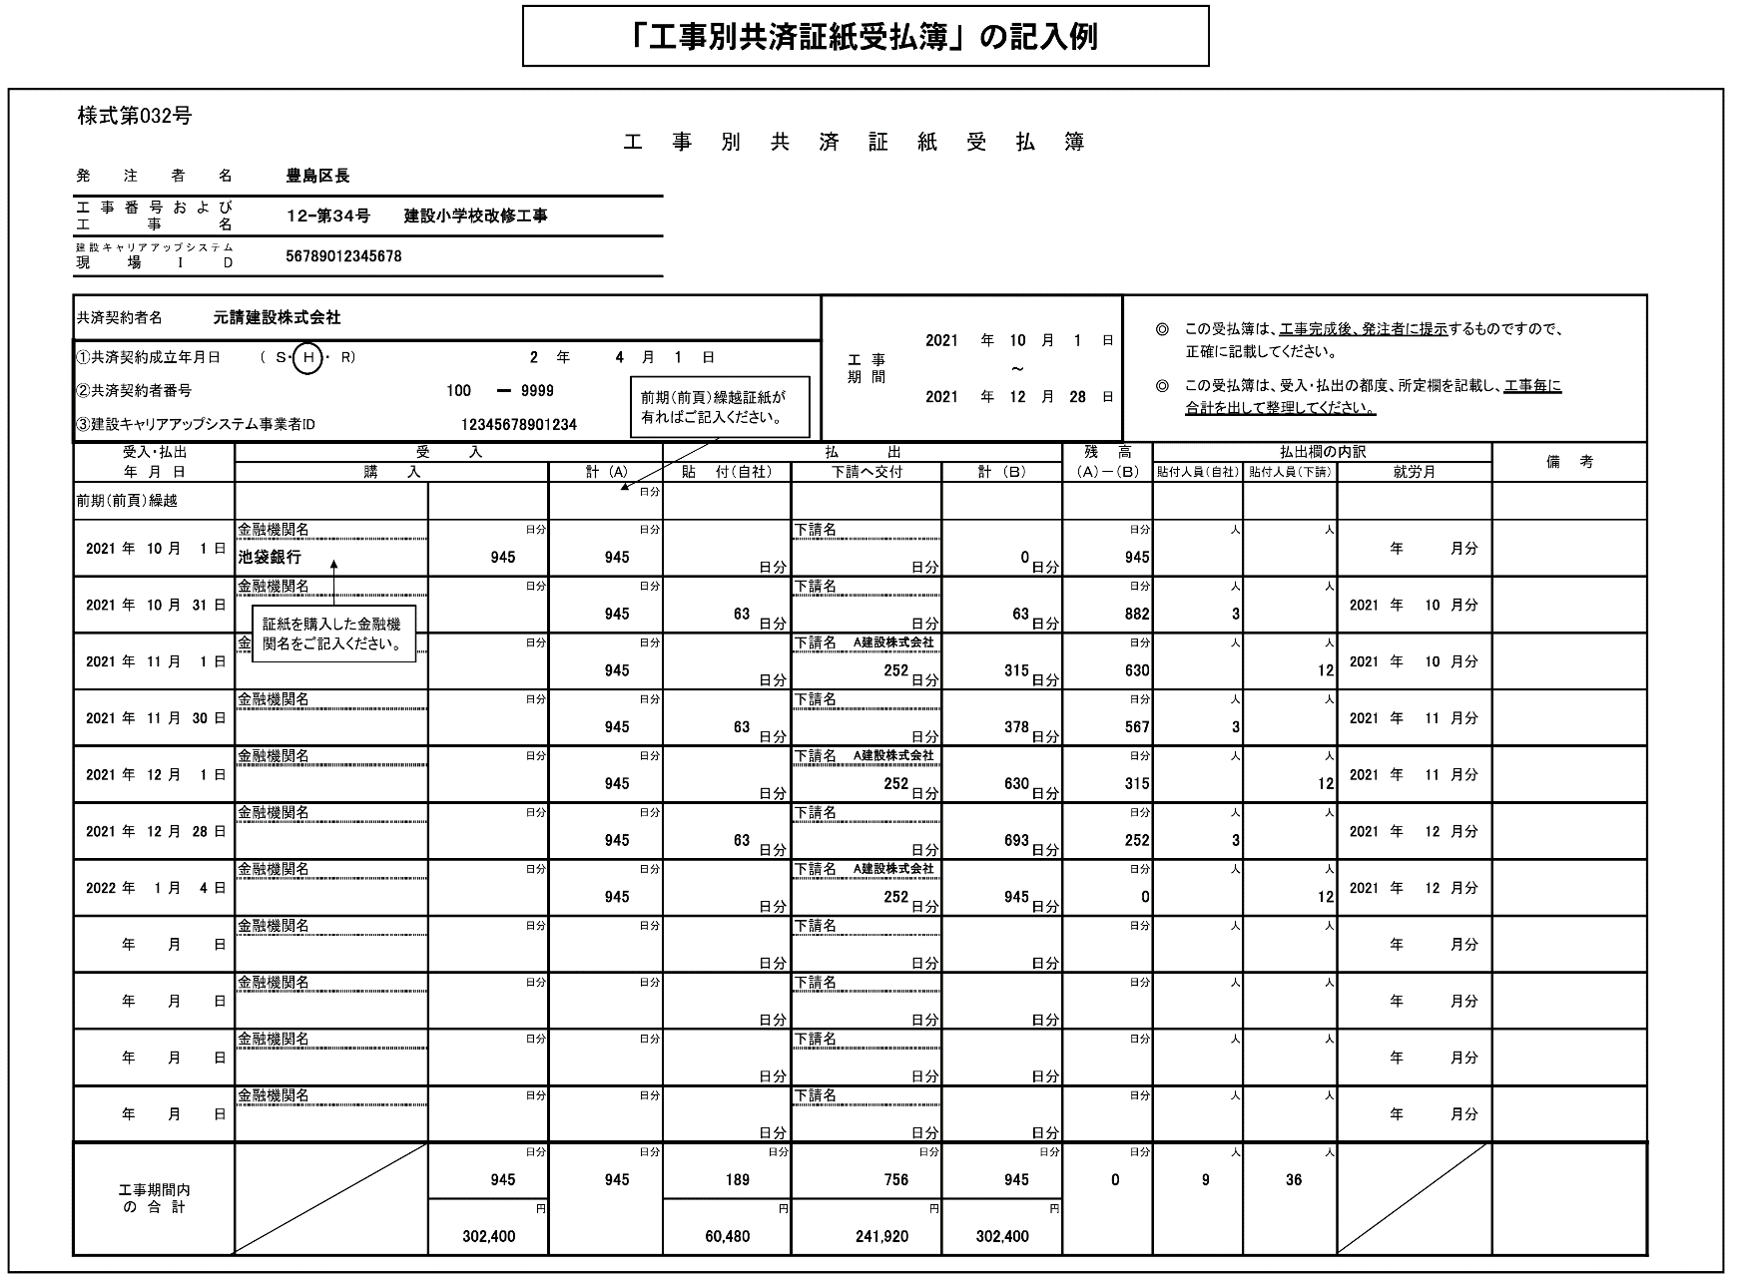
（様式第032号）
工 事 別 共 済 証 紙 受 払 簿 （３２０円）
発注者名
工事番号および 工事名
建設キャリアアップシステム 現場I D

共済契約者名 |  |  |  |  |  |  |  |  |  |  |  |  |  |  |  |  | 工 事 期 間
 |  |  |  |  |  |  |  |  |  |  |  |  |  |  |  |  |  |  |  | 年 |  | 月 |  | 日 |  | ◎ | この受払簿は、工事完成後、発注者に提示するものですので、
①共済契約成立年月日 |  |  |  |  | （ Ｓ・ Ｈ ・ R） |  |  |  |  |  | 年 | 月 |  | 日 |  |  |  |  |  |  |  |  |  |  |  |  | 正確に記載してください。
 |  |  |  |  |  |  |  |  |  |  |  |  |  |  |  |  |  |  |  |  | ～
②共済契約者番号 |  |  |  |  |  |  |  |  | － |  |  |  |  |  |  |  |  |  |  | 年 |  | 月 |  | 日 |  | ◎ | この受払簿は、受入・払出の都度、所定欄を記載し、
 |  |  |  |  |  |  |  |  |  |  |  |  |  |  |  |  |  |  |  |  |  |  |  |  |  |  | 工事毎に合計を出して整理してください。
③建設キャリアアップシステム事業者ID

受入・払出 |  |  |  |  | 受 入 |  |  |  |  |  |  |  | 払 出 |  |  |  |  |  |  |  |  |  | 残 高 |  |  | 払出欄の内訳 |  |  |  |  |  |  |  | 備 考
年 月 日 |  |  |  |  | 購 入 |  |  |  |  |  | 計 (A) |  | 貼 付（自社） |  |  | 下請へ交付 |  |  | 計 （Ｂ） |  |  |  | （Ａ）－（Ｂ） |  |  | 貼付人員（自社） |  |  | 貼付人員（下請） |  | 就労月
前期繰越 |  |  |  |  |  |  |  |  |  |  |  | 日分

 |  |  |  |  | 金融機関名 |  |  |  |  | 日分 |  | 日分 |  |  |  | 下請名 |  |  |  |  |  |  |  |  | 日分 |  |  | 人 |  | 人
 | 年 | 月 |  | 日 |  |  |  |  |  |  |  |  |  |  |  |  |  |  |  |  |  |  |  |  |  |  |  |  |  |  |  | 年 | 月分
 |  |  |  |  |  |  |  |  |  |  |  |  |  |  | 日分 |  |  | 日分 |  |  |  | 日分
 |  |  |  |  | 金融機関名 |  |  |  |  | 日分 |  | 日分 |  |  |  | 下請名 |  |  |  |  |  |  |  |  | 日分 |  |  | 人 |  | 人
 | 年 | 月 |  | 日 |  |  |  |  |  |  |  |  |  |  |  |  |  |  |  |  |  |  |  |  |  |  |  |  |  |  |  | 年 | 月分
 |  |  |  |  |  |  |  |  |  |  |  |  |  |  | 日分 |  |  | 日分 |  |  |  | 日分
 |  |  |  |  | 金融機関名 |  |  |  |  | 日分 |  | 日分 |  |  |  | 下請名 |  |  |  |  |  |  |  |  | 日分 |  |  | 人 |  | 人
 | 年 | 月 |  | 日 |  |  |  |  |  |  |  |  |  |  |  |  |  |  |  |  |  |  |  |  |  |  |  |  |  |  |  | 年 | 月分
 |  |  |  |  |  |  |  |  |  |  |  |  |  |  | 日分 |  |  | 日分 |  |  |  | 日分
 |  |  |  |  | 金融機関名 |  |  |  |  | 日分 |  | 日分 |  |  |  | 下請名 |  |  |  |  |  |  |  |  | 日分 |  |  | 人 |  | 人
 | 年 | 月 |  | 日 |  |  |  |  |  |  |  |  |  |  |  |  |  |  |  |  |  |  |  |  |  |  |  |  |  |  |  | 年 | 月分
 |  |  |  |  |  |  |  |  |  |  |  |  |  |  | 日分 |  |  | 日分 |  |  |  | 日分
 |  |  |  |  | 金融機関名 |  |  |  |  | 日分 |  | 日分 |  |  |  | 下請名 |  |  |  |  |  |  |  |  | 日分 |  |  | 人 |  | 人
 | 年 | 月 |  | 日 |  |  |  |  |  |  |  |  |  |  |  |  |  |  |  |  |  |  |  |  |  |  |  |  |  |  |  | 年 | 月分
 |  |  |  |  |  |  |  |  |  |  |  |  |  |  | 日分 |  |  | 日分 |  |  |  | 日分
 |  |  |  |  | 金融機関名 |  |  |  |  | 日分 |  | 日分 |  |  |  | 下請名 |  |  |  |  |  |  |  |  | 日分 |  |  | 人 |  | 人
 | 年 | 月 |  | 日 |  |  |  |  |  |  |  |  |  |  |  |  |  |  |  |  |  |  |  |  |  |  |  |  |  |  |  | 年 | 月分
 |  |  |  |  |  |  |  |  |  |  |  |  |  |  | 日分 |  |  | 日分 |  |  |  | 日分
 |  |  |  |  | 金融機関名 |  |  |  |  | 日分 |  | 日分 |  |  |  | 下請名 |  |  |  |  |  |  |  |  | 日分 |  |  | 人 |  | 人
 | 年 | 月 |  | 日 |  |  |  |  |  |  |  |  |  |  |  |  |  |  |  |  |  |  |  |  |  |  |  |  |  |  |  | 年 | 月分
 |  |  |  |  |  |  |  |  |  |  |  |  |  |  | 日分 |  |  | 日分 |  |  |  | 日分
 |  |  |  |  | 金融機関名 |  |  |  |  | 日分 |  | 日分 |  |  |  | 下請名 |  |  |  |  |  |  |  |  | 日分 |  |  | 人 |  | 人
下請業者へ適切に払出されているか、施工体系図により確認してください。
払出（貼付）実績のない下請業者については、「建設業退職金共済制度加入労働者数報告書（建退共事務受託様式６号）」により、払出（貼付）実績がない理由を確認してください。
 | 年 | 月 |  | 日 |  |  |  |  |  |  |  |  |  |  |  |  |  |  |  |  |  |  |  |  |  |  |  |  |  |  |  | 年 | 月分
 |  |  |  |  |  |  |  |  |  |  |  |  |  |  | 日分 |  |  | 日分 |  |  |  | 日分
 |  |  |  |  | 金融機関名 |  |  |  |  | 日分 |  | 日分 |  |  |  | 下請名 |  |  |  |  |  |  |  |  | 日分 |  |  | 人 |  | 人
 | 年 | 月 |  | 日 |  |  |  |  |  |  |  |  |  |  |  |  |  |  |  |  |  |  |  |  |  |  |  |  |  |  |  | 年 | 月分
 |  |  |  |  |  |  |  |  |  |  |  |  |  |  | 日分 |  |  | 日分 |  |  |  | 日分
 |  |  |  |  | 金融機関名 |  |  |  |  | 日分 |  | 日分 |  |  |  | 下請名 |  |  |  |  |  |  |  |  | 日分 |  |  | 人 |  | 人
 | 年 | 月 |  | 日 |  |  |  |  |  |  |  |  |  |  |  |  |  |  |  |  |  |  |  |  |  |  |  |  |  |  |  | 年 | 月分
 |  |  |  |  |  |  |  |  |  |  |  |  |  |  | 日分 |  |  | 日分 |  |  |  | 日分
 |  |  |  |  | 金融機関名 |  |  |  |  | 日分 |  | 日分 |  |  |  | 下請名 |  |  |  |  |  |  |  |  | 日分 |  |  | 人 |  | 人
 | 年 | 月 |  | 日 |  |  |  |  |  |  |  |  |  |  |  |  |  |  |  |  |  |  |  |  |  |  |  |  |  |  |  | 年 | 月分
 |  |  |  |  |  |  |  |  |  |  |  |  |  |  | 日分 |  |  | 日分 |  |  |  | 日分
工事期間内 の 合 計 |  |  |  |  |  |  |  |  |  | 日分 | （頁計） |  |  |  | 日分 |  |  | 日分 |  |  |  | 日分 |  |  | 日分 | （頁計） |  |  | （頁計）
 |  |  |  |  |  |  | （頁計） | 0 |  |  | 0 | 日分 | （頁計） | 0 |  | （頁計） | 0 |  | （頁計） | 0 |  |  |  |  |  | 0 |  | 人 | 0 | 人
 |  |  |  |  |  |  | （累計） | 0 |  |  |  |  | （累計） | 0 |  | （累計） | 0 |  | （累計） | 0
 |  |  |  |  |  |  |  |  |  | 円 | （累計） |  |  |  | 円 |  |  | 円 |  |  |  | 円 |  |  |  | （累計） |  |  | （頁計）
 |  |  |  |  |  |  | （頁計） | 0 |  |  | 0 | 日分 | （頁計） | 0 |  | （頁計） | 0 |  | （頁計） | 0 |  |  |  |  |  | 0 |  | 人 | 0 | 人
 |  |  |  |  |  |  | （累計） | 0 |  |  |  |  | （累計） | 0 |  | （累計） | 0 |  | （累計） | 0

 |  |  | 注1： |  |  | の箇所に必要事項入力。（受入・払出年月日を入力しないと、数字が表示されません）
 |  |  | 注2： |  | ページを増やす際は、最後のページを（121行目～180行目を行ごと）コピーし、181行目に挿入します。（他のページをコピーすると数式が壊れます。）
（様式第032号）
工 事 別 共 済 証 紙 受 払 簿 （３２０円）
発注者名
工事番号および 工事名
建設キャリアアップシステム 現場I D

共済契約者名 |  |  |  |  |  |  |  |  |  |  |  |  |  |  |  |  | 工 事 期 間
 |  |  |  |  |  |  |  |  |  |  |  |  |  |  |  |  |  |  |  | 年 |  | 月 |  | 日 |  | ◎ | この受払簿は、工事完成後、発注者に提示するものですので、
①共済契約成立年月日 |  |  |  |  | （ Ｓ・ Ｈ ・ R） |  |  |  |  |  | 年 | 月 |  | 日 |  |  |  |  |  |  |  |  |  |  |  |  | 正確に記載してください。
 |  |  |  |  |  |  |  |  |  |  |  |  |  |  |  |  |  |  |  |  | ～
②共済契約者番号 |  |  |  |  |  |  |  |  | － |  |  |  |  |  |  |  |  |  |  | 年 |  | 月 |  | 日 |  | ◎ | この受払簿は、受入・払出の都度、所定欄を記載し、
 |  |  |  |  |  |  |  |  |  |  |  |  |  |  |  |  |  |  |  |  |  |  |  |  |  |  | 工事毎に合計を出して整理してください。
③建設キャリアアップシステム事業者ID

受入・払出 |  |  |  |  | 受 入 |  |  |  |  |  |  |  | 払 出 |  |  |  |  |  |  |  |  |  | 残 高 |  |  | 払出欄の内訳 |  |  |  |  |  |  |  | 備 考
年 月 日 |  |  |  |  | 購 入 |  |  |  |  |  | 計 (A) |  | 貼 付（自社） |  |  | 下請へ交付 |  |  | 計 （Ｂ） |  |  |  | （Ａ）－（Ｂ） |  |  | 貼付人員（自社） |  |  | 貼付人員（下請） |  | 就労月
前頁繰越 |  |  |  |  |  |  |  |  |  |  |  | 日分 |  |  |  |  |  |  |  |  |  | 日分

 |  |  |  |  | 金融機関名 |  |  |  |  | 日分 |  | 日分 |  |  |  | 下請名 |  |  |  |  |  |  |  |  | 日分 |  |  | 人 |  | 人
 | 年 | 月 |  | 日 |  |  |  |  |  |  |  |  |  |  |  |  |  |  |  |  |  |  |  |  |  |  |  |  |  |  |  | 年 | 月分
 |  |  |  |  |  |  |  |  |  |  |  |  |  |  | 日分 |  |  | 日分 |  |  |  | 日分
 |  |  |  |  | 金融機関名 |  |  |  |  | 日分 |  | 日分 |  |  |  | 下請名 |  |  |  |  |  |  |  |  | 日分 |  |  | 人 |  | 人
 | 年 | 月 |  | 日 |  |  |  |  |  |  |  |  |  |  |  |  |  |  |  |  |  |  |  |  |  |  |  |  |  |  |  | 年 | 月分
 |  |  |  |  |  |  |  |  |  |  |  |  |  |  | 日分 |  |  | 日分 |  |  |  | 日分
 |  |  |  |  | 金融機関名 |  |  |  |  | 日分 |  | 日分 |  |  |  | 下請名 |  |  |  |  |  |  |  |  | 日分 |  |  | 人 |  | 人
 | 年 | 月 |  | 日 |  |  |  |  |  |  |  |  |  |  |  |  |  |  |  |  |  |  |  |  |  |  |  |  |  |  |  | 年 | 月分
 |  |  |  |  |  |  |  |  |  |  |  |  |  |  | 日分 |  |  | 日分 |  |  |  | 日分
 |  |  |  |  | 金融機関名 |  |  |  |  | 日分 |  | 日分 |  |  |  | 下請名 |  |  |  |  |  |  |  |  | 日分 |  |  | 人 |  | 人
 | 年 | 月 |  | 日 |  |  |  |  |  |  |  |  |  |  |  |  |  |  |  |  |  |  |  |  |  |  |  |  |  |  |  | 年 | 月分
 |  |  |  |  |  |  |  |  |  |  |  |  |  |  | 日分 |  |  | 日分 |  |  |  | 日分
 |  |  |  |  | 金融機関名 |  |  |  |  | 日分 |  | 日分 |  |  |  | 下請名 |  |  |  |  |  |  |  |  | 日分 |  |  | 人 |  | 人
 | 年 | 月 |  | 日 |  |  |  |  |  |  |  |  |  |  |  |  |  |  |  |  |  |  |  |  |  |  |  |  |  |  |  | 年 | 月分
 |  |  |  |  |  |  |  |  |  |  |  |  |  |  | 日分 |  |  | 日分 |  |  |  | 日分
 |  |  |  |  | 金融機関名 |  |  |  |  | 日分 |  | 日分 |  |  |  | 下請名 |  |  |  |  |  |  |  |  | 日分 |  |  | 人 |  | 人
 | 年 | 月 |  | 日 |  |  |  |  |  |  |  |  |  |  |  |  |  |  |  |  |  |  |  |  |  |  |  |  |  |  |  | 年 | 月分
 |  |  |  |  |  |  |  |  |  |  |  |  |  |  | 日分 |  |  | 日分 |  |  |  | 日分
 |  |  |  |  | 金融機関名 |  |  |  |  | 日分 |  | 日分 |  |  |  | 下請名 |  |  |  |  |  |  |  |  | 日分 |  |  | 人 |  | 人
 | 年 | 月 |  | 日 |  |  |  |  |  |  |  |  |  |  |  |  |  |  |  |  |  |  |  |  |  |  |  |  |  |  |  | 年 | 月分
 |  |  |  |  |  |  |  |  |  |  |  |  |  |  | 日分 |  |  | 日分 |  |  |  | 日分
 |  |  |  |  | 金融機関名 |  |  |  |  | 日分 |  | 日分 |  |  |  | 下請名 |  |  |  |  |  |  |  |  | 日分 |  |  | 人 |  | 人
 | 年 | 月 |  | 日 |  |  |  |  |  |  |  |  |  |  |  |  |  |  |  |  |  |  |  |  |  |  |  |  |  |  |  | 年 | 月分
 |  |  |  |  |  |  |  |  |  |  |  |  |  |  | 日分 |  |  | 日分 |  |  |  | 日分
 |  |  |  |  | 金融機関名 |  |  |  |  | 日分 |  | 日分 |  |  |  | 下請名 |  |  |  |  |  |  |  |  | 日分 |  |  | 人 |  | 人
 | 年 | 月 |  | 日 |  |  |  |  |  |  |  |  |  |  |  |  |  |  |  |  |  |  |  |  |  |  |  |  |  |  |  | 年 | 月分
 |  |  |  |  |  |  |  |  |  |  |  |  |  |  | 日分 |  |  | 日分 |  |  |  | 日分
 |  |  |  |  | 金融機関名 |  |  |  |  | 日分 |  | 日分 |  |  |  | 下請名 |  |  |  |  |  |  |  |  | 日分 |  |  | 人 |  | 人
 | 年 | 月 |  | 日 |  |  |  |  |  |  |  |  |  |  |  |  |  |  |  |  |  |  |  |  |  |  |  |  |  |  |  | 年 | 月分
 |  |  |  |  |  |  |  |  |  |  |  |  |  |  | 日分 |  |  | 日分 |  |  |  | 日分
 |  |  |  |  | 金融機関名 |  |  |  |  | 日分 |  | 日分 |  |  |  | 下請名 |  |  |  |  |  |  |  |  | 日分 |  |  | 人 |  | 人
 | 年 | 月 |  | 日 |  |  |  |  |  |  |  |  |  |  |  |  |  |  |  |  |  |  |  |  |  |  |  |  |  |  |  | 年 | 月分
 |  |  |  |  |  |  |  |  |  |  |  |  |  |  | 日分 |  |  | 日分 |  |  |  | 日分
工事期間内 の 合 計 |  |  |  |  |  |  |  |  |  | 日分 | （頁計） |  |  |  | 日分 |  |  | 日分 |  |  |  | 日分 |  |  | 日分 | （頁計） |  |  | （頁計）
 |  |  |  |  |  |  | （頁計） | 0 |  |  | 0 | 日分 | （頁計） | 0 |  | （頁計） | 0 |  | （頁計） | 0 |  |  |  |  |  | 0 |  | 人 | 0 | 人
 |  |  |  |  |  |  | （累計） | 0 |  |  |  |  | （累計） | 0 |  | （累計） | 0 |  | （累計） | 0
 |  |  |  |  |  |  |  |  |  | 円 | （累計） |  |  |  | 円 |  |  | 円 |  |  |  | 円 |  |  |  | （累計） |  |  | （頁計）
 |  |  |  |  |  |  | （頁計） | 0 |  |  | 0 | 日分 | （頁計） | 0 |  | （頁計） | 0 |  | （頁計） | 0 |  |  |  |  |  | 0 |  | 人 | 0 | 人
 |  |  |  |  |  |  | （累計） | 0 |  |  |  |  | （累計） | 0 |  | （累計） | 0 |  | （累計） | 0

 |  |  | 注1： |  |  | の箇所に必要事項入力。（受入・払出年月日を入力しないと、数字が表示されません）
...

管理技術者等変更通知書
以下のボタンから各シート
に移動できます。
郵送用提出様式(封筒貼付用様式)
免税事業者届出書
管理技術者等通知書
業務工程表
着手届
建退共・法定外労災関係
管理技術者等変更通知書
業務完了通知書
委託前払金申請書
請求書
契約保証金還付請求書
基本情報入力
返信用様式(返信用封筒貼付用様式)
...
管理技術者等変更通知書

１ 委託業務名

２ 管理技術者等変更年月日 |  |  |  | 年 月 日

３ 変更する管理技術者等区分

４ （変更前）管理技術者等氏名

５ （変更後）管理技術者等氏名
 |  | 保有資格
 |  | 免許番号

６ 変更理由

上記のとおり管理技術者等を変更するので通知します。

年 月 日

 |  |  | 受託者 | 住 所
 |  |  |  | 氏 名

 |  |  |  | 様

 | 課長 | 副課長 | 主査 | 担当

※変更後の管理技術者等の資格及び雇用が確認できる資料を添付してください。

業務完了通知書
以下のボタンから各シート
に移動できます。
郵送用提出様式(封筒貼付用様式)
免税事業者届出書
管理技術者等通知書
業務工程表
着手届
建退共・法定外労災関係
管理技術者等変更通知書
業務完了通知書
委託前払金申請書
請求書
契約保証金還付請求書
基本情報入力
返信用様式(返信用封筒貼付用様式)
...
業務完了通知書

１ 委託業務名

２ 履行場所

３ 契約年月日 | 年 月 日

４ 履行期間 | 自 | 年 月 日
 | 至 | 年 月 日

上記の通り完了したので通知します。

年 月 日

 |  | 受託者 | 住 所
 |  |  | 氏 名

 |  |  | 様

委託前払金申請書
以下のボタンから各シート
に移動できます。
郵送用提出様式(封筒貼付用様式)
免税事業者届出書
管理技術者等通知書
業務工程表
着手届
建退共・法定外労災関係
管理技術者等変更通知書
業務完了通知書
委託前払金申請書
請求書
契約保証金還付請求書
基本情報入力
返信用様式(返信用封筒貼付用様式)
...
 | 委託前払金申請書
...
業務委託契約書の規定に基づき、下記により前払金をお支払いくださるよう別紙の西日本建設業保証株式会社発行の保証証書を添えて申請します。
...
委託業務名
契約日 |  | 年 月 日
履行期間
...
業務委託料 |  | 金額

前払金額 |  | 金額
...

請求書
以下のボタンから各シート
に移動できます。
郵送用提出様式(封筒貼付用様式)
免税事業者届出書
管理技術者等通知書
業務工程表
着手届
建退共・法定外労災関係
管理技術者等変更通知書
業務完了通知書
委託前払金申請書
請求書
契約保証金還付請求書
基本情報入力
返信用様式(返信用封筒貼付用様式)
熊本市長あて（競輪事業等の特別会計を除く） の場合は、以下の請求書を使用してください。

 |  |  |  |  | 請 求 書

 | 熊本市長
...
 |  |  |  |  | 住所
 |  |  |  |  | 商号又は名称
 |  |  |  |  | 代表者役職・氏名
...
 |  |  | 請求額
 |  |  | 金 | 百 | 十
 |  |  | 額
...
 | 上記の金額を請求します。
...
 |  | 振 込 先 口 座 名
 |  | 金融機関名
...

契約保証金還付請求書
以下のボタンから各シート
に移動できます。
郵送用提出様式(封筒貼付用様式)
免税事業者届出書
管理技術者等通知書
業務工程表
着手届
建退共・法定外労災関係
管理技術者等変更通知書
業務完了通知書
委託前払金申請書
請求書
契約保証金還付請求書
基本情報入力
返信用様式(返信用封筒貼付用様式)
様式第３号

契約保証金還付請求書

 | １ 工事名
 | （委託業務名）

 | ２ 請求金額

 | ３ 還付の事由

上記のとおり、契約保証金の還付を請求します。

 |  | 年 月 日

 |  |  |  |  | 住 所
 |  |  |  |  | 商号又は名称
 |  |  |  |  | 代表者名

 |  |  |  |  | 様

（口座振替先）
 |  |  |  | 銀行
 |  |  |  | 信用金庫
 |  |  |  | 信用組合

 | 口座種別 |  | 普通 ・ 当座

 | 口座名義人

